ОЛ
 | ОПРОСНЫЙ ЛИСТ ПМП-201 |  |  |  |  |  |  | Счет №
Опросный лист рекомендуется заполнить электронным способом с помощью Microsoft Office Exel, руководствуясь "Пояснениями к заполнению ОЛ" и направить вместе с заявкой на электронный адрес sales@td-automatika.ru
Заказчик:
Наименование объекта (Проекта)
Контактное лицо
Телефон
Электронная почта
 | Раздел "Конструкция ПМП"
 | 1 | Номер по порядку |  |  | 1 |  | 2 |  | 3 |  | 4 |  | 5
 | 2 | Тип резервуара: Передвижной (П), стационарный (С) |  |  | С |  | С |  | С |  | С |  | С
 | 3 | Высота резервуара (D или Н), мм
 | 4 | Высота горловины и патрубка резервуара в месте установки ПМП hг, мм
 | 5 | Расстояние до ограничивающей поверхности Р, мм (если нет, поставить "н")
 | 6 | Рабочая среда (по умолчанию - бензин) |  |  | бензин |  | бензин |  | бензин |  | бензин |  | бензин
 | 7 | Рабочая среда, указать если 7"другая"
 | 8 | Плотность рабочей среды: нижнее значени, кг/м3
 | 9 | Плотность рабочей среды: верхнее значени, кг/м3
 | 10 | Диапазон температур рабочей среды,⁰С (мин./макс)
 | 11 | Максимальное давление, МПа
 | 12 | Вязкость (указать для вязких сред), сСт
 | 13 | Особенность среды |  |  | нет |  | нет |  | нет |  | нет |  | нет
 | 14 | Количество кабельных вводов (по умолчанию - 2)
 | 15 | Диаметр кабеля (по умолчанию - 8), мм
 | 16 | Тип защитной оболочки кабеля (по умолчанию - без защитной оболочки) |  |  | без оболочки |  | без оболочки |  | без оболочки |  | без оболочки |  | без оболочки
 | 17 | Тип защитной оболочки кабеля, если 16"другой"
 | 18 | Тип крепления преобразователя (по умолчанию - фланец) |  |  | Фланец |  | Фланец |  | Фланец |  | Фланец |  | Фланец
 | 19 | Тип крепления (регулируемое/нерегулируемое). По умолчанию - регулируемый фланец) |  |  | Регулируемое |  | Регулируемое |  | Регулируемое |  | Регулируемое |  | Регулируемое
 | 20 | Тип фланца, установленного на преобразователе (по умолчанию Фланец регулируемый 2-80-25) |  |  | 2-80-25 |  | 2-80-25 |  | 2-80-25 |  | 2-80-25 |  | 2-80-25
 | 21 | Измерение плотности |  |  | нет |  | нет |  | нет |  | нет |  | нет
 | 22 | Измерение уровня раздела сред |  |  | нет |  | нет |  | нет |  | нет |  | нет
 | 23 | Плотность подтоварной среды, если не вода, кг/м3
 | 24 | Количество точек измерения температуры (по умолчанию - 5, максимум 8) |  |  | по умолчанию |  | по умолчанию |  | по умолчанию |  | по умолчанию |  | по умолчанию
 | 25 | Длина направляющей (указывается изготовителем)
 | 26 | Зав. номер (указывается изготовителем)

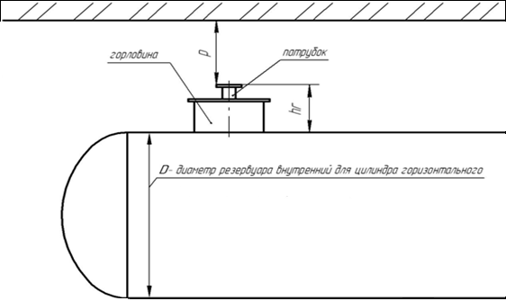
 |  |  |  |  | 27. Примечания

 | Рисунок 1. Горизонтальный цилиндр

 | ОПРОСНЫЙ ЛИСТ ПМП-201 |  |  |  |  |  |  | Счет №
Опросный лист рекомендуется заполнить электронным способом с помощью Microsoft Office Exel, руководствуясь "Пояснениями к заполнению ОЛ" и направить вместе с заявкой на электронный адрес sales@td-automatika.ru
Заказчик: |  |  | 0
Наименование объекта (Проекта) |  |  |  | 0
Контактное лицо |  |  |  | 0
Телефон |  |  |  | 0
Электронная почта |  |  |  | 0
 | Раздел "Настройка ПМП"
 | 1 | Номер по порядку |  |  | 1 |  | 2 |  | 3 |  | 4 |  | 5
 | 2 | Зав. номер (указывается изготовителем)
 | 3 | Номер резервуара (адрес в линии СЕНС)
 | 4 | Градуировочная таблица |  |  | не прилагается |  | не прилагается |  | не прилагается |  | не прилагается |  | не прилагается
 | 5 | Тип резервуара (по умолчанию - ГЦ). Если "другой"- предоставить эскиз. Можно не заполнять при наличии градуировочных таблиц |  |  | ГЦ |  | ГЦ |  | ГЦ |  | ГЦ |  | ГЦ
 | 6 | Форма днищ горизонтального цилиндра Можно не заполнять при наличии градуировочных таблиц |  |  | эллиптические с обеих сторон |  | эллиптические с обеих сторон |  | эллиптические с обеих сторон |  | эллиптические с обеих сторон |  | эллиптические с обеих сторон
 | 7 | Объем резервуара, м3 Можно не заполнять при наличии градуировочных таблиц
 | Установка пороговых значений контролируемых параметров среды
 | 8 | Контролируемый параметр |  |  | знач./ направл. |  | знач./ направл. |  | знач./ направл. |  | знач./ направл. |  | знач./ направл.
 |  | 1 | заполнение по объему,% |  | 97.0 | ↑ | 97.0 | ↑ | 97.0 | ↑ | 97.0 | ↑ | 97.0 | ↑
 |  | 2 | заполнение по объему,% |  | 95.0 | ↑ | 95.0 | ↑ | 95.0 | ↑ | 95.0 | ↑ | 95.0 | ↑
 |  | 3
 |  | 4
 |  | 5
 |  | 6
 |  | 7
 |  | 8
 | Отображаемые параметры на сигнализаторе типа МС-К-500…
 | 10 | Наименование параметра и обозначение |  |  | отображение |  | отображение |  | отображение |  | отображение |  | отображение
 |  | 1 | Уровень жидкости (h), м |  | да |  | да |  | да |  | да |  | да
 |  | 2 | Уровень раздела сред (h2), м |  | да |  | да |  | да |  | да |  | да
 |  | 3 | Температура жидкости (to),ºС |  | да |  | да |  | да |  | да |  | да
 |  | 4 | Процентное заполнение объёма резервуара (%), % |  | да |  | да |  | да |  | да |  | да
 |  | 5 | Объем жидкости (U), м3 |  | да |  | да |  | да |  | да |  | да
 |  | 6 | Масса продукта (G), т |  | да |  | да |  | да |  | да |  | да
 |  | 7 | Плотность (r), г/см³ |  | да |  | да |  | да |  | да |  | да
 |  | 8 | Объем основного продук-та (U1), м3 |  | да |  | да |  | да |  | да |  | да
 |  | 9 | Температура паровой фазы (t¯), ºС |  | да |  | да |  | да |  | да |  | да
 |  | 10 | Масса паровой фазы (G¯), т |  | да |  | да |  | да |  | да |  | да
 |  | 11 | Масса жидкой фазы (G_), т |  | да |  | да |  | да |  | да |  | да

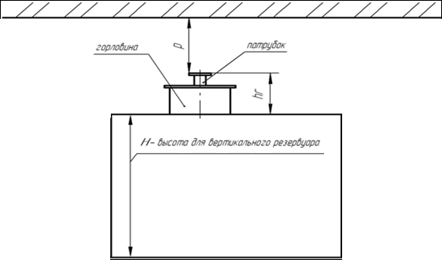
 |  |  |  |  | 12. Примечания

 | Рисунок 2. Вертикальный цилиндр

